Hoja1
(aa|b)* (a|bb)*

cerradura | inicial | {0,1,2,5,8,9,11,15} | A
mueve | (A,a) | {3,10}
cerradura | {3,10} | {3,8,9,10,11,14,15} | B
mueve | (A,b) | {6,12}
cerradura | {6,12} | {1,2,5,6,7,8,9,11,15} | C
mueve | (B,a) | {4,10}
cerradura | {4,10} | {1,2,4,5,7,8,9,10,11,14,15} | D
mueve | (B,b) | {12}
cerradura | {12} | {12} | E
mueve | (C,a) | {3,10}
cerradura | {3,10} |  | B
mueve | (C,b) | {6,12}
cerradura | {6,12} |  | C
mueve | (D,a) | {3,10}
cerradura | {3,10} |  | B
mueve | (D,b) | {6,12} |  |  | a | b
cerradura | {6,12} |  | C | A | B | C
mueve | (E,a) | vacío |  | B | D | E
cerradura | vacío |  |  | C | B | C
mueve | (E,b) | {13} |  | D | B | C
cerradura | {13} | {8,9,11,13,14,15} | F | E |  | F
mueve | (F,a) | {10} |  | F | G | E
cerradura | {10} | {8,9,10,11,14,15} | G | G | G | E
mueve | (F,b) | {12}
cerradura | {12} |  | E
mueve | (G,a) | {10} |  | En amarillo los que son estados de aceptación
cerradura | {10} |  | G
mueve | (G,b) | {12}
cerradura | {12} |  | E

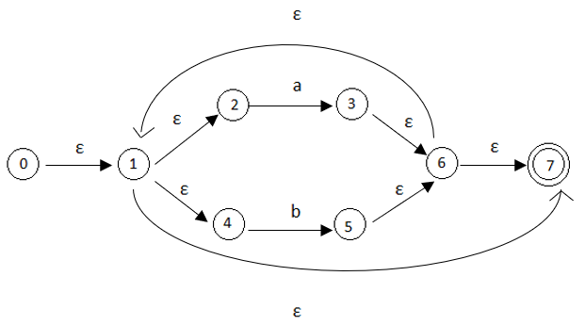
(a|b)*

cerradura | inicial | {0,1,2,4,7} | A
mueve | (A,a) | {3}
cerradura | 3 | {1,2,3,4,6,7} | B
mueve | (A,b) | {5}
cerradura | 5 | {1,2,4,5,6,7} | C
mueve | (B,a) | {5}
cerradura | 5 |  | C
mueve | (B,b) | {3}
cerradura | 3 |  | B
mueve | (C,a) | {3} |  |  | a | b
cerradura | 3 |  | B | A | B | C
mueve | (C,b) | {5} |  | B | C | B
cerradura | 5 |  | C | C | B | C

(a|b)*(a|b|ε)

cerradura | inicial | {0,1,2,4,7,8,10,12} | A
mueve | (A,a) | {3,9}
cerradura | (3;9) | {1,2,3,4,6,7,8,9,10,12} | B
mueve | (A,b) | {5,11}
cerradura | {5,11} | {1,2,4,5,6,7,8,10,11,12} | C
mueve | (B,a) | {3,9}
cerradura | {3,9} |  | B
mueve | (B,b) | {5,11}
cerradura | {5,11} |  | C
mueve | (C,a) | {3,9} |  |  | a | b
cerradura | {3,9} |  | B | A | B | C
mueve | (C,b) | {5,11} |  | B | B | C
cerradura | {5,11} |  | C | C | B | C

